IPA-DL-2016.05.09 原液配製改善
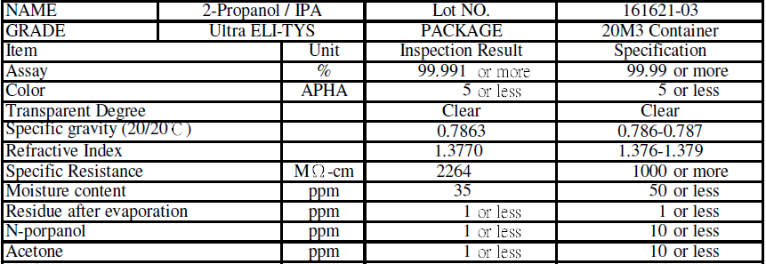
GC detecter limite test for (acetone,N-pa) |  |  |  |  | 確 認 者 | 分析高專(主任) | 分析主管
DATE : IPA-DL精進TEST-2016.05.05
分析師:
 |  | 4ppm
 |  | 注入量同前0.5ul
 | MASS/BLK | Acetone | NPA | 分析師
 | sample+4ppm-1 | 1,472 | 566 | 文美
 | sample+4ppm-2 | 1,460 | 478 | 文美
 | sample+4ppm-3 | 1,420 | 550 | 文美
不同人做, 注入量習慣不同, 會有影響
 | sample+4ppm-4 | 1,467 | 584 | 文美
 | sample+4ppm-5 | 1,472 | 454 | 明翰
 | sample+4ppm-6 | 1,519 | 515 | 明翰
 | sample+4ppm-7 | 1,612 | 511 | 明翰
 | sample+4ppm-8 | 1,673 | 481 | 明翰
 | sample+4ppm-9 | 1,685 | 569 | 明翰
 | sample+4ppm-10 | 1,783 | 488 | 明翰
 | STD EV | 123.0 | 45.1
 | AVE(area) | 1556.3 | 519.6
 | 8-4(4ppm)(area) | 447.0 | 668.0
 | DL | 3.3 | 0.8
 | 1ppm(area) | 111.8 | 167.0
 | Unit | ppm | ppm

 | AVE (ppm) | 13.9 | 3.1
 | sample (ppm) | 9.9 | -0.9

LCY COA <1 ppm, 與LCY 確認分析方法

